Візуалізація
№ з/п | Захід | Назва товару | Орієнтовний зовнішній вигляд

1. | Прокладання електропроводки | Провод мідний ШВВП 3х2.5 | 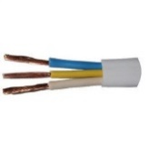
 |  | Потрійна розетка із заземленням
 |  | Автоматичний вимикач 25А | 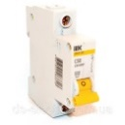
 |  | Комплект контуру заземлення | 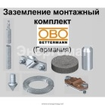
 |  | Коробка під автоматичні вимикачі на 4 автомати
 |  | Кабель-канал 25х16 | 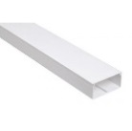
 |  | ДБМ 6х60, "грибок" | 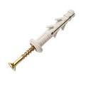
2. | Прокладання мережі | Кабель вита пара Rj-45 UTP Cat 5E бухта (305 метрів) | 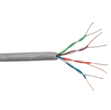
 |  | Конектор RJ45 8p8c Ftp, 100шт. в пакеті екранні | 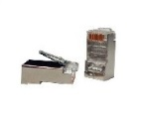
 |  | Кабель-канал 80х60 | 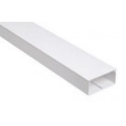
 |  | Коммутатор на 24 порти
3. | Оздолення кабінету | Віконні фіранки вертикальні типу «жалюзі» | 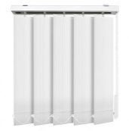
 |  | Двері вхідні, металеві технічні
 |  | Стіл комп'ютерний для учня 820х736х600, ольха | 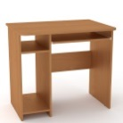
 |  | Стіл комп'ютерний для вчителя 1300х600х75, угловий, ольха | 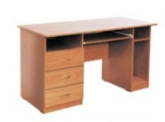
 |  | Стільці для учня, ростова група№6
 |  | Лампа настільна, біла
 |  | Дошка біла маркерна, 1000х1000
4. | Технічне оснащення кабінету | Системний блок для робочого місця учня Intel Core i3-8100 (3.6 ГГц) / RAM 8 ГБ / SSD 120 ГБ / Intel UHD Graphics 630 / без ОД / LAN / ОС | 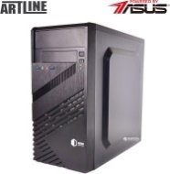
 |  | Монітор для робочого місця учня 18.5" | 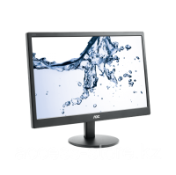
 |  | Системний блок для робочого місця учителя Intel Core i5-8400 (2.8 - 4.0 ГГц) / RAM 8 ГБ / SSD 240 ГБ / Intel UHD Graphics 630 / без ОД / LAN /ОС
 |  | Монітор для робочого місця учителя 21.5" | 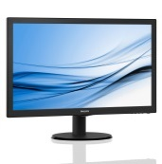
 |  | Маніпулятор дротовий USB "миша"
 |  | Клавіатура USB | 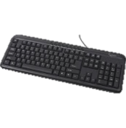
 |  | Акустична система | 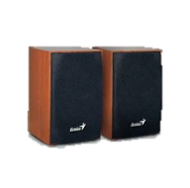
 |  | Навушники накладны з мікрофоном
 |  | Багатофункціональний пристрій, чорно-білий, лазерний
 |  | Проектор
 |  | Стельове кріплення для проектора
 |  | Wi-fi роутер | 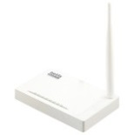
 |  | Інтерактивна дошка | 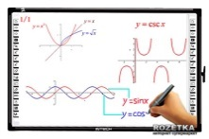
 |  | Кондиціонер з іонізатором повітря | 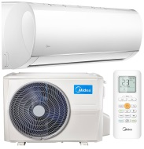
 |  | Мережевий фільтр 1.8 м 5 розеток | 